Biyokimya
Numune Adı | TTL(µmol/L) | NTL(µmol/L) | Disülfit | NOT
ÜRO-1 | 324.6 | 132.57 | 96.015 |  | Kullanılan cihaz: Mindray marka BS300 model tam otomatik biyokimya cihazı
ÜRO-2 | 375.6 | 159.09 | 108.255
ÜRO-3 | 486.6 | 287.98 | 99.31 |  | TTL: Total Thıol
ÜRO-4 | 1133.4 | 743.07 | 195.165 | yüksek hemolizli | NTL: Natıve Thıol
ÜRO-5 | 323.4 | 112.24 | 105.58 |  | Disülfit: Thıol/ Disülfit Dengesi
ÜRO-6 | 467.7 | 116.9 | 175.4
ÜRO-7 | 627.3 | 268.09 | 179.605 | lipemi
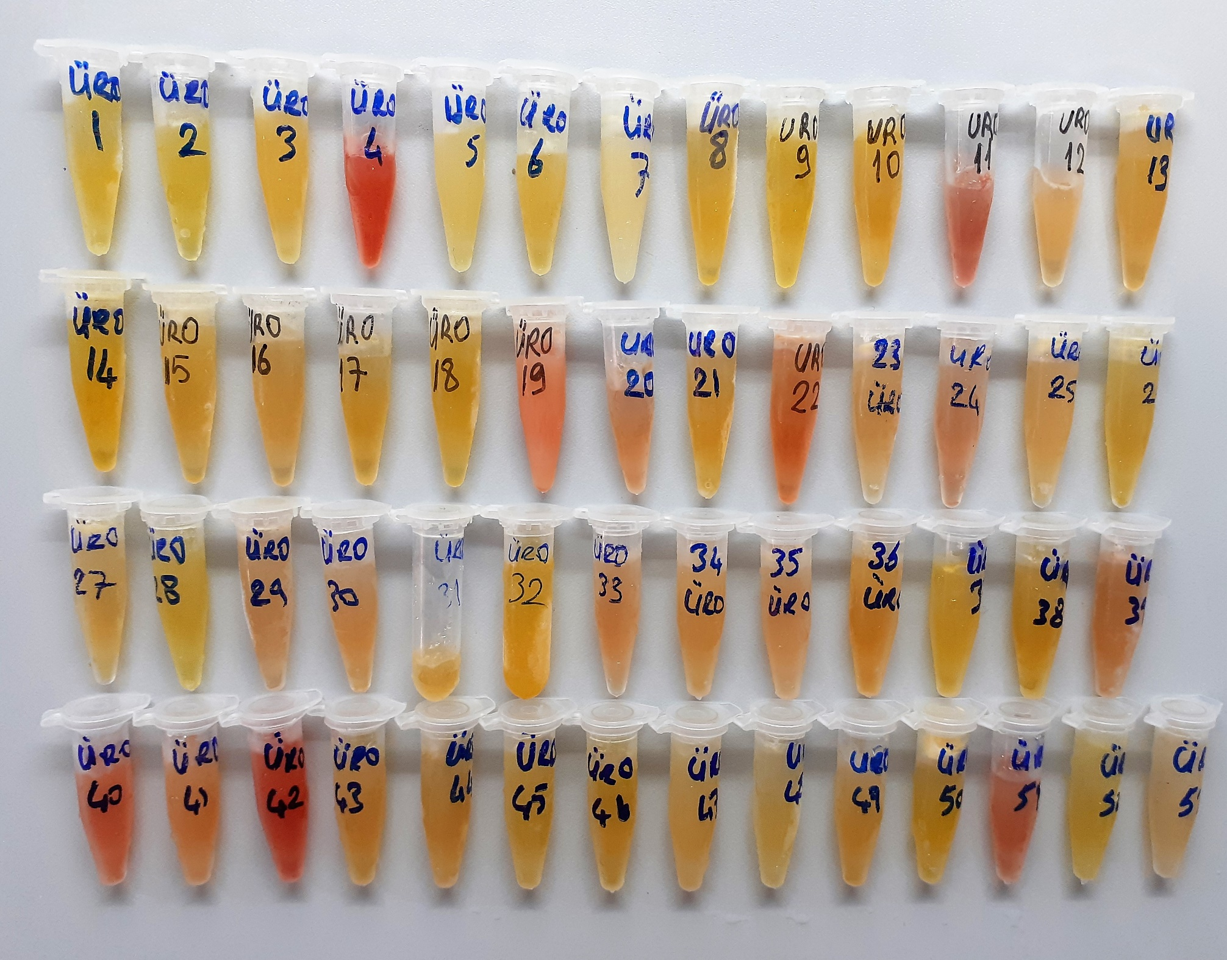
ÜRO-8 | 447.6 | 358.72 | 44.44
ÜRO-9 | 500.7 | 188.88 | 155.91
ÜRO-10 | 503.1 | 189.88 | 156.61
ÜRO-11 | 822.3 | 344.62 | 238.84 | hemolizli
ÜRO-12 | 503.4 | 59.88 | 221.76
ÜRO-13 | 504.9 | 199.36 | 152.77
ÜRO-14 | 588.6 | 355.67 | 116.465
ÜRO-15 | 582.6 | 181.17 | 200.715
ÜRO-16 | 279.2 | 104.45 | 87.375
ÜRO-17 | 401.1 | 128.6 | 136.25
ÜRO-18 | 226.2 | 269.44 | -21.62
ÜRO-19 | 1601.7 | 46.06 | 777.82 | lipemi+hemolizli
ÜRO-20 | 542.4 | 366.17 | 88.115
ÜRO-21 | 385.8 | 23.87 | 180.965
ÜRO-22 | 709.5 | 394.85 | 157.325 | hemolizli
ÜRO-23 | 458.1 | 150.16 | 153.97
ÜRO-24 | 469.8 | 56.21 | 206.795 | hafif hemolizli
ÜRO-25 | 508.2 | 74.81 | 216.695
ÜRO-26 | 512.1 | 63.92 | 224.09
ÜRO-27 | 520.2 | 148.88 | 185.66
ÜRO-28 | 429.9 | 169.42 | 130.24
ÜRO-29 | 487.8 | 115.9 | 185.95
ÜRO-30 | 747.6 | 562.39 | 92.605
ÜRO-31 | 451.8 | 56.6 | 197.6
ÜRO-32 | 458.7 | 247.53 | 105.585
ÜRO-33 | 725.7 | 341.35 | 192.175
ÜRO-34 | 491.1 | 57.22 | 216.94
ÜRO-35 | 549.3 | 242.3 | 153.5
ÜRO-36 | 515.1 | 181.29 | 166.905
ÜRO-37 | 319.8 | 127.42 | 96.19
ÜRO-38 | 487.2 | 336.79 | 75.205
ÜRO-39 | 481.5 | 70.06 | 205.72 | hemolizli
ÜRO-40 | 872.4 | 537.73 | 167.335 | hemolizli
ÜRO-41 | 622.2 | 426.1 | 98.05
ÜRO-42 | 1002.3 | 396.66 | 302.82 | yüksek hemolizli
ÜRO-43 | 476.1 | 308.81 | 83.645
ÜRO-44 | 459.9 | 293.63 | 83.135
ÜRO-45 | 518.1 | 293.32 | 112.39
ÜRO-46 | 474 | 269.67 | 102.165
ÜRO-47 | 547.5 | 262.86 | 142.32 | hafif lipemi
ÜRO-48 | 291.3 | 184.85 | 53.225
ÜRO-49 | 455.4 | 145.99 | 154.705
ÜRO-50 | 603.6 | 250.46 | 176.57
ÜRO-51 | 726.6 | 178.83 | 273.885 | hemolizli
ÜRO-52 | 582.3 | 200.14 | 191.08
ÜRO-53 | 620.4 | 196.59 | 211.905 | hafif lipemi

